Band 2 Aufgabe 48
Aufgabe 48, Zahlenschlange

Beachte "Punkt" vor "Strich"!!!
 | Start |  |  |  |  |  |  |  |  |  |  |  |  | Start
 | 3 | + | 7 | x | 2 | = |  |  |  |  |  |  |  | 3 | + | 7 | x | 2 | = | 17
 |  |  |  |  | + |  | + |  |  |  |  |  |  |  |  |  |  | + |  | +
 | 13 | + | 2 | + |  |  | 33 |  |  | - | 14 | = |  | 13 | + | 2 | + | 98 |  | 33 |  | 36 | - | 14 | = | 22
 | + |  |  |  | = |  | = |  | = |  | - |  | - | + |  |  |  | = |  | = |  | = |  | - |  | -
 | 14 |  |  |  | 100 | : |  | = |  |  | 2 |  | 4 | 14 |  |  |  | 100 | : | 50 | = | 2 |  | 2 |  | 4
 | + |  |  |  |  |  |  |  | + |  | x |  | + | + |  |  |  |  |  |  |  | + |  | x |  | +
 | 15 | + | 17 | + | 19 | - | 144 | = |  |  | 3 |  | 5 | 15 | + | 17 | + | 19 | - | 144 | = | 34 |  | 3 |  | 5
 |  |  |  |  |  |  |  |  |  |  | = |  | = |  |  |  |  |  |  |  |  |  |  | = |  | =
 | 5 | + | 7 | + | 9 |  |  |  |  | = |  | + |  | 5 | + | 7 | + | 9 |  |  |  | 31 | = | 8 | + | 23
 | + |  |  |  | + |  |  |  | + |  |  |  |  | + |  |  |  | + |  |  |  | +
 | 3 |  |  |  | 11 | + | 13 | + | 15 |  |  |  |  | 3 |  |  |  | 11 | + | 13 | + | 15
 | = |  |  |  |  |  |  |  |  |  |  |  |  | =
 |  | - | 42 | x | 2 | = |  |  | 16 | + | 18 | = |  | 94 | - | 42 | x | 2 | = | 10 |  | 16 | + | 18 | = | 70
 |  |  |  |  |  |  | + |  | + |  |  |  | : |  |  |  |  |  |  | + |  | + |  |  |  | :
 |  |  |  |  |  |  | 12 | + | 14 |  |  | = | 10 |  |  |  |  |  |  | 12 | + | 14 |  | 7 | = | 10
 |  |  |  |  |  |  |  |  |  |  | + |  |  |  |  |  |  |  |  |  |  |  |  | +
 |  | = | 15 | + | 12 | + | 9 | + | 6 | + | 3 |  |  | 52 | = | 15 | + | 12 | + | 9 | + | 6 | + | 3
 | - |  |  |  |  |  |  |  |  |  |  |  | Ziel | - |  |  |  |  |  |  |  |  |  |  |  | Ziel
 | 4 |  |  | - | 16 | = |  |  | 2 | + | 2 | = |  | 4 |  |  | - | 16 | = | 12 |  | 2 | + | 2 | = | 50
 | - | 8 | - | 12 |  |  | x | 2 | x |  |  |  |  | - | 8 | - | 12 |  |  | x | 2 | x

Band 2 Aufgabe 49
Aufgabe 49; Doppelte Zahlenmauer
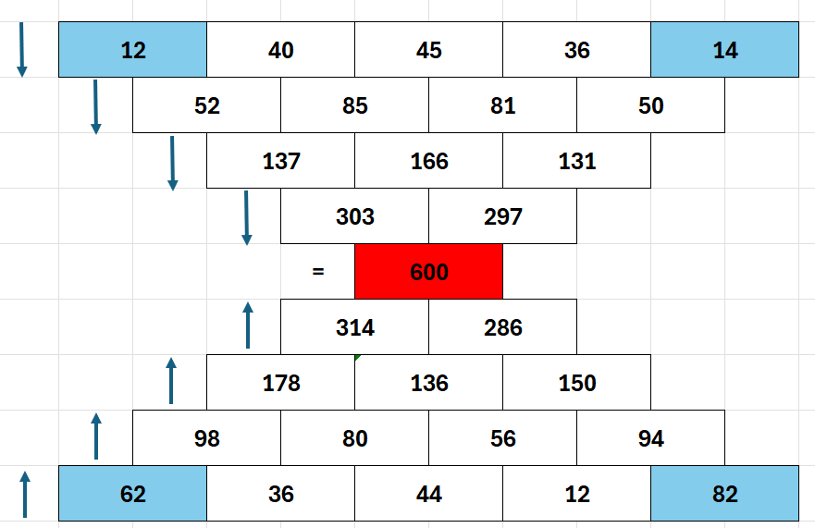
 | ? |  | 40 |  | 45 |  | 36 |  | ?
 |  | #VALUE! |  | 85 |  | 81 |  | #VALUE!
 |  |  | #VALUE! |  | 166 |  | #VALUE!
 |  |  |  | #VALUE! |  | #VALUE!
 |  |  |  | = | #VALUE!
 |  |  |  | #VALUE! |  | #VALUE!
 |  |  | #VALUE! |  | 136 |  | #VALUE!
 |  | #VALUE! |  | 80 |  | 56 |  | #VALUE!
 | ? |  | 36 |  | 44 |  | 12 |  | ?

